Sheet1
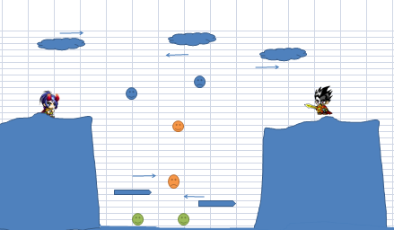
vs
 | 头像

名字
名字
 |  | 小地图显示整张地图

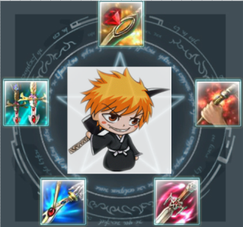

方向和力度操作
角色周围三个小圈放置技能icon

退出
 | 血量
 | 灵力

1.如图所示：为玩家进入战斗后的一个场景模式

2.操作系统

2.1每个五芒星角对应着一个技能孔 因此游戏战斗中涉及的技能为5个 新手进入游戏只会开启三个技能孔 当玩家 升到20级 40级的 时候 分别会开启 第三 第四个 技能孔
2.2玩家进入战斗后 本轮轮到该玩家 那么玩家会从普通状态变为五芒星阵状态 身后若隐若现 出现五芒星并附带本场战斗所带技能（1—20级开三个技能孔 20—40级开四个技能孔 40级以上开启第五个技能孔

2.3操作模式
★玩家可以通过纯鼠标或者纯键盘完成整个战斗
①.鼠标模式：玩家可以通过鼠标点击本次回合所要用到的技能 点击完之后 用鼠标拖动三角箭头实现角度和速度的控制 从而准确的打到对方 （游戏中可控速度：0—20 可控角度 根据角色朝向 设定为 -90°—90°）

弊端：单纯的鼠标不能小幅度左右移动角色的位置（但是玩家可以通过一些类似的技能实现移动 比如：瞬步） 优点：操作简单 明了 单手就可以完成

②.键盘模式：对应按键分别为 1-技能1 2-技能2 3-技能3 4-技能4 5-技能5 w,s-角度调节 空格键-速度调节 A-往左移动 D-往右移动 （坡度高于30则无法移动）

弊端：操作缓慢 优点：能够在控制上面更加精确

③：部分玩家会采用鼠标和键盘结合的操作法

总结：类似这么一个可以仅仅用鼠标 或者 键盘 就可以完成整个游戏的战斗过程 不管是用户体验 还是以后往移动平台方向发展都是很好的方向

3.AI系统

3.1 我们在游戏中做了三类小怪 ,如下图所示：
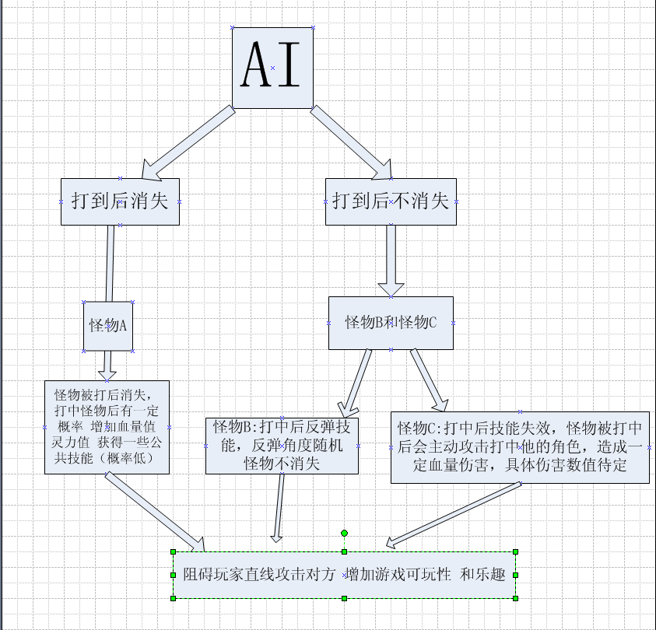

3.2 AI属性：怪物主要做竖直方向的匀速运动 具体的运动范围和位置要根据具体的场景地图来确定 一般情况下在两个角色进入战斗后中间的位置 和其他 竖直方向空间较大的地方

4. 场景属性

4.1在游戏场景中 在游戏场景顶部增加（2-4个）有反弹属性的物体 物体具体形态美工按照需求设定 玩家可以通过该反弹物体打到对方 （技术流） 这些物体每回合都会出现 并且做匀速直线运动 速度大小根据玩家体验来调节（后期）

4.2除了游戏顶部 在场景中一些其他地方会加一些具有反弹属性的静态 比如：地面的某一块 场景中的 某个石头 某棵树 这些物体被打后都不会消失 属于场景硬性物体（具体位置策划会添加需求明细）

以上为整个战斗涉及到的一些元素总结 若有遗漏 请指正。

